关系图
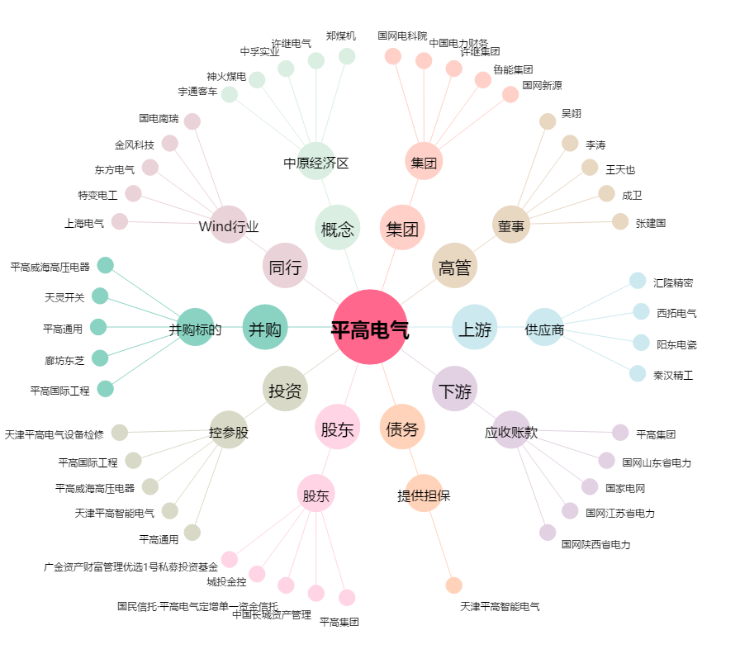
平高电气[600312.SH] - 关系概览图

